Sheet1
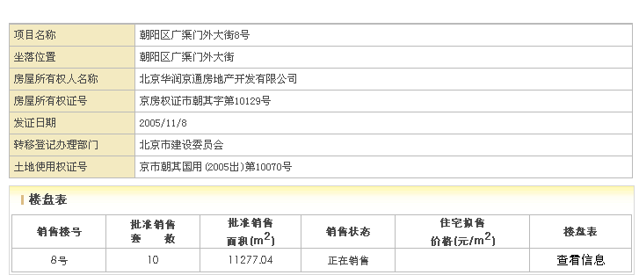
楼层 | 建筑面积 | 楼层系数 | 租金
1 | 94.89 | 1 | 8.5
-1 | 82.74 | 0.5 | 4.25
 | 177.63 |  | 6.52

